SIN RESPUESTA
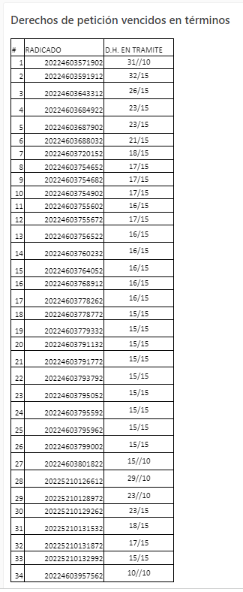
Años | (Todas)
OBSERVACIÓN ALCALDÍA | (Todas)
OBSERVACIÓN PROMOTOR | (Todas)

Etiquetas de fila | Cuenta de NÚMERO RADICADO
Pendiente en terminos | 51
Area de Gestion de Desarrollo Local Chapinero | 37
ADRIANA MILENA FAURA PUENTES | 3
20224603720152 | 1
20224603779332 | 1
20224603795962 | 1
DIEGO MANUEL SALGADO GUTIERREZ | 1
20224603754902 | 1
EDWARD STIVEN BARRERA GONZALEZ | 1
20224603791132 | 1
FABIOLA VASQUEZ PEDRAZA | 7
20224603684922 | 1
20224603848482 | 1
20224603859422 | 1
20224603859582 | 1
20224603868642 | 1
20224603869342 | 1
20225210136032 | 1
FREDY SILVA VARGAS | 4
20224603756522 | 1
20224603768912 | 1
20224603793792 | 1
20224603820002 | 1
GINA PAOLA JIMENEZ CONTRERAS | 8
20224603661632 | 1
20224603739002 | 1
20224603754652 | 1
20224603755602 | 1
20224603760232 | 1
20224603778262 | 1
20224603778772 | 1
20224603795512 | 1
GISELLE MARIANA FONSECA CRISTANCHO | 1
20224603687122 | 1
JAIME HERNANDO PRIETO ALVAREZ | 1
20225210132992 | 1
JHON FREDY VALERO MAYA | 5
20224603662522 | 1
20224603729472 | 1
20224603754682 | 1
20224603764052 | 1
20224603795592 | 1
MARIA ALEJANDRA JIMENEZ AUCIQUE | 4
20224603705572 | 1
20224603755672 | 1
20224603795052 | 1
20224603840972 | 1
TITO FABIAN RUIZ BARAJAS | 1
20225210136012 | 1
VERONICA SIMONA MARTINEZ AREVALO | 1
20225210131322 | 1
Area de Gestion Policiva Inspecciones Chapinero | 1
PEDRO FRANCISCO RODRIGUEZ CUENCA | 1
20225210128972 | 1
Area de Gestion Policiva Juridica Chapinero | 13
ANDRES MAURICIO CONDE TOLEDO | 5
20224603791772 | 1
20224603799002 | 1
20224603801822 | 1 | 54
20225210130102 | 1
20225210131872 | 1
ANGELA MARIA SAMUDIO LOPEZ | 1
20224603571902 | 1
IVAN DARIO PINZON MARTINEZ | 1
20225210136102 | 1
JEFERSON ALEJANDRO GOMEZ SANTAFE | 1
20225210135542 | 1
MARICELA PALACIO RODRIGUEZ | 2
20225210129262 | 1
20225210131532 | 1
VALENTINA SALGADO RODRIGUEZ | 2
20224603688032 | 1
20225210136002 | 1
YADY MATILDE MORENO VARGAS | 1
20224603687902 | 1
Pendiente vencidos | 5
Area de Gestion de Desarrollo Local Chapinero | 3
ADRIANA MILENA FAURA PUENTES | 2
20224603591912 | 1
20224603643312 | 1
TITO FABIAN RUIZ BARAJAS | 1
20224603647382 | 1
Area de Gestion Policiva Juridica Chapinero | 2
IVAN DARIO PINZON MARTINEZ | 1
20225210126612 | 1
YADY MATILDE MORENO VARGAS | 1
20224603313242 | 1
Total general | 56

